UI界面
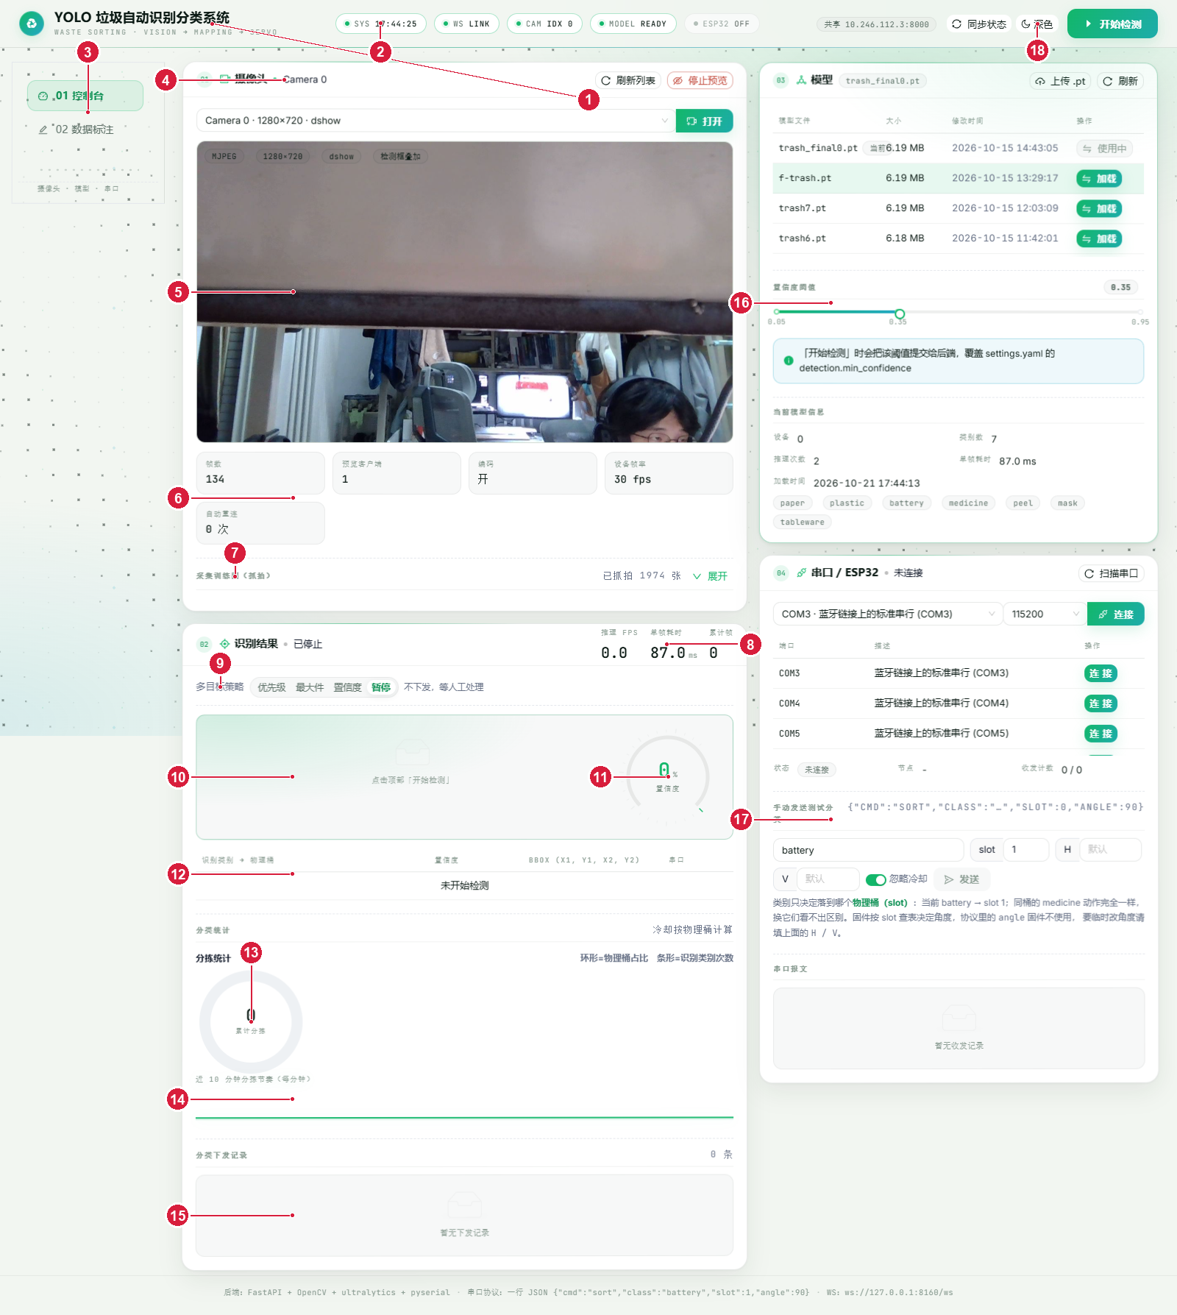
 |  |  | 48
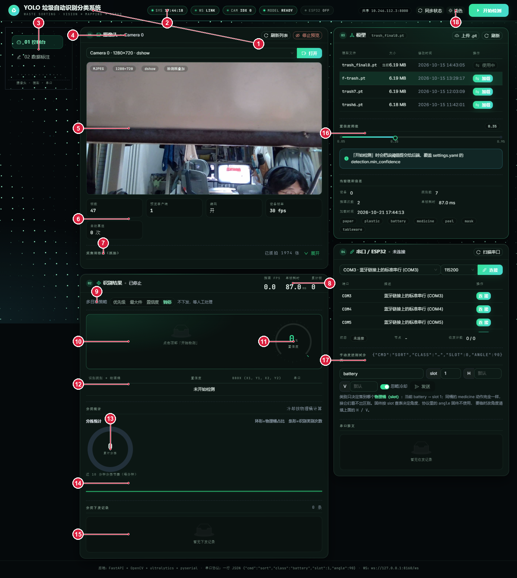
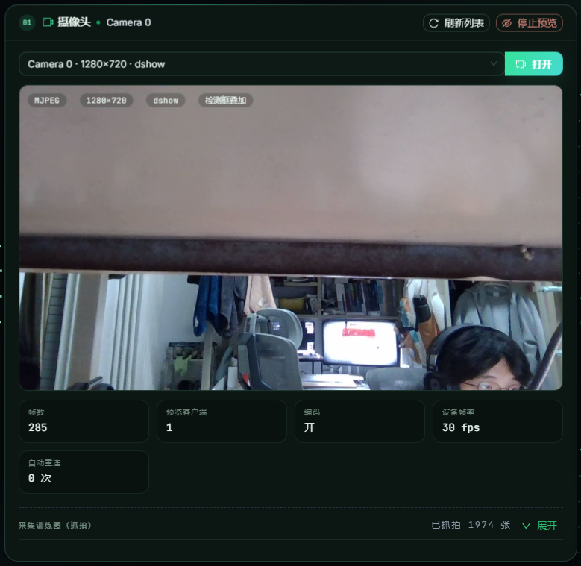

 | 30
 |  |  |  | 47，时间非负
 |  | 28
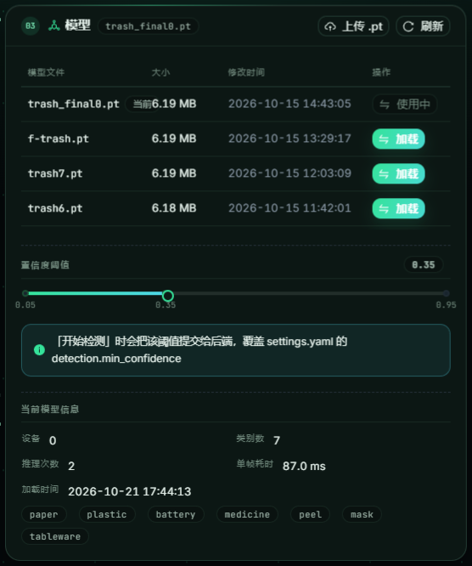
编号说明（对应上图中红色圆圈数字）
1、顶部标题与品牌区
2、HUD 状态条（SYS/WS/CAM/MODEL/ESP32）
3、侧边导航（控制台 / 数据标注）
4、摄像头卡片头（设备选择/刷新/预览）
5、实时视频预览区（MJPEG + 检测框叠加）
6、摄像头运行统计（帧数/客户端/帧率/重连）
7、抓拍训练图区（已抓拍 1974 张）
8、识别结果卡片头（推理 FPS / 单帧耗时 / 累计帧）
9、多目标策略切换（优先级/最大件/置信度/暂停）
10、当前识别主结果
11、置信度表盘
12、类别 → 物理桶明细表
13、分拣统计图（环形=物理桶占比，条形=类别次数）
14、近 10 分钟分拣趋势
15、下发历史列表
16、模型管理卡片（模型目录/加载/置信度阈值）
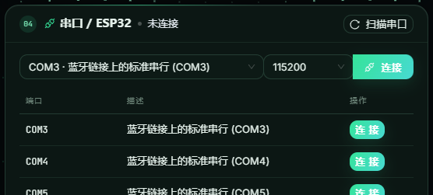
17、串口管理卡片（端口/连接/手动分拣）
18、主题切换（深色/浅色）

运行
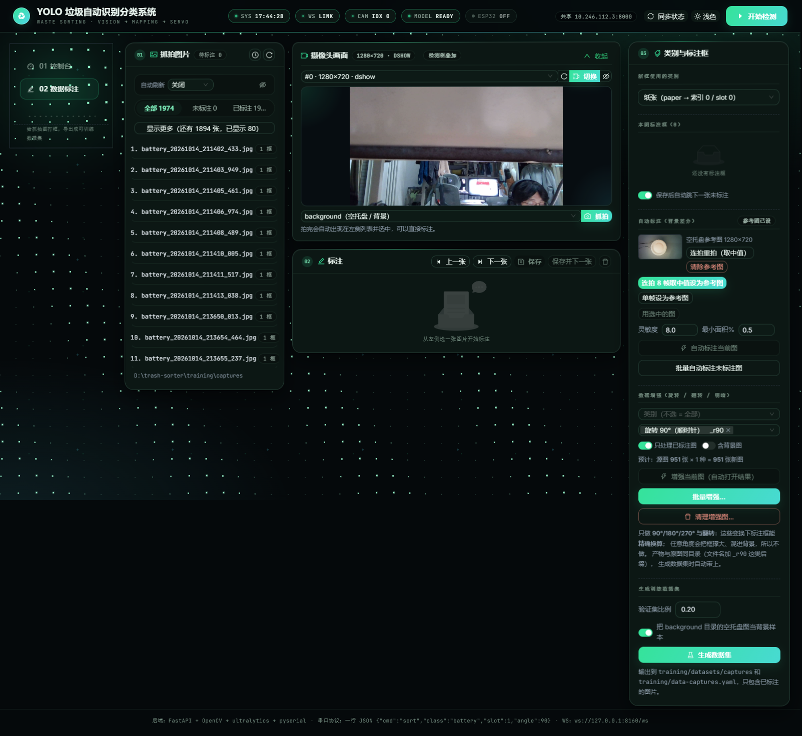
图一 控制台运行中（摄像头 Camera 0 已打开 1280×720，模型 trash_final0.pt 已加载）

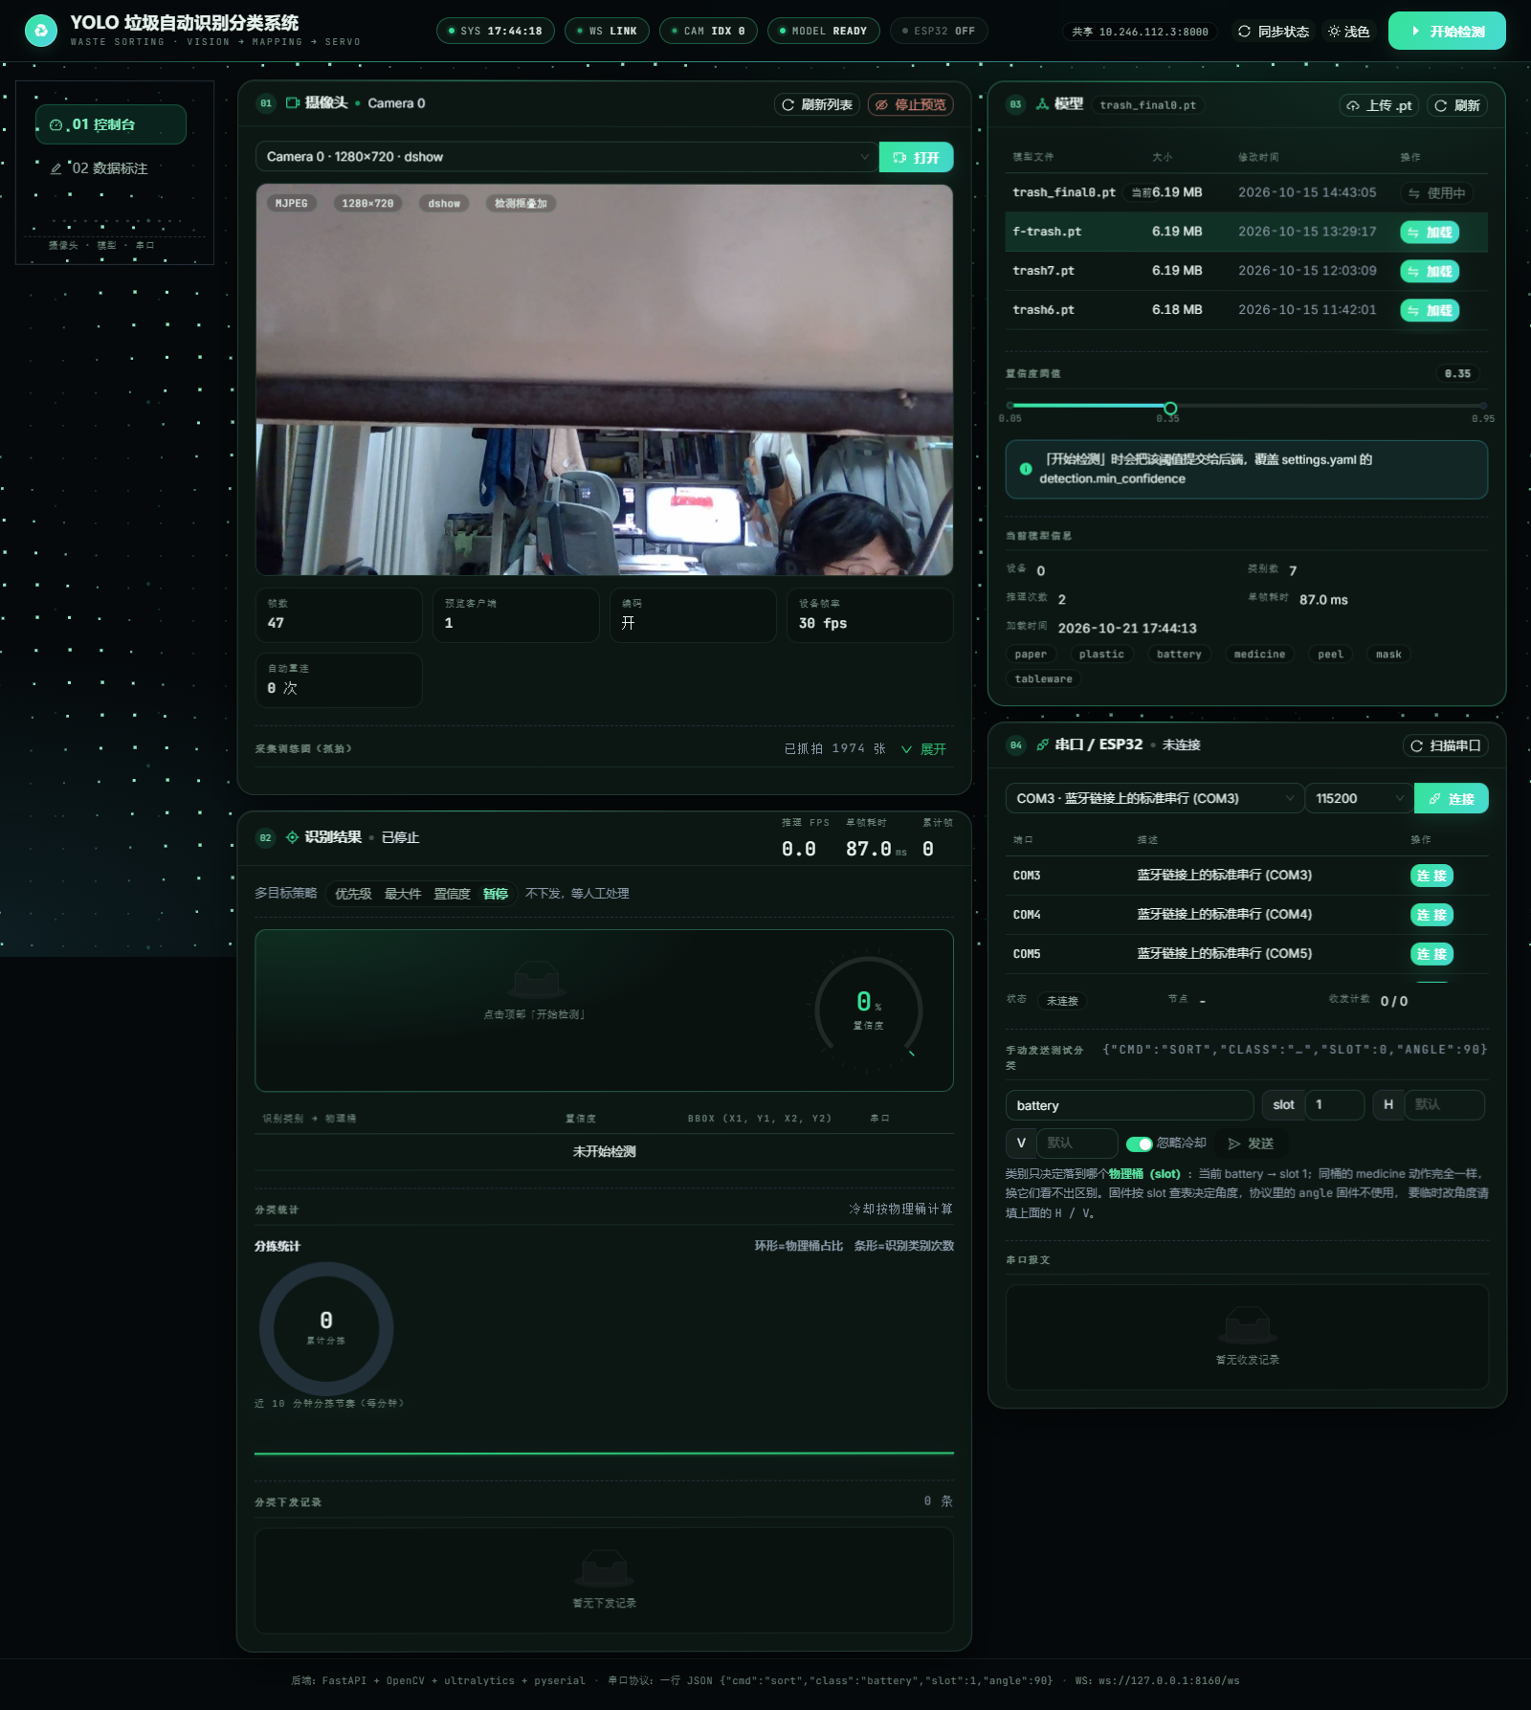
图一 | 图二 |  | 图三 |  | 图四

 |  |  |  |  |  | 图31
图五 | 图六 |  | 图七

图32 |  | 图33

图四 模型卡片细节（权重列表/加载/置信度阈值/当前模型信息）

首次唤醒模式加载 |  | 唤醒模式到放松模式 |  | 放松模式到唤醒模式
图34

图50 |  | 图51 |  | 图52

图五 串口卡片细节（端口枚举/连接/手动分拣下发）

图六 数据标注页（图片列表 + 画布 + 标注工具）

